Statistiken
 |  |  |  |  |  | Gruppe A Gesamt | Gruppe B Gesamt |  |  | Kontrollgruppe Gesamt

 |  |  |  |  | Lotterie | 10,000 | 30,000 |  |  | 100.000 ohne spezifische Quellangabe
 |  |  |  |  | Erbschaft | 70,000 | 50,000
 |  |  |  |  | Erspartes | 20,000 | 20,000
 |  |  |  |  |  | 100,000 | 100,000 |  |  | 100,000

 |  |  |  |  |  | Gruppe A | Gruppe B |  |  |  | Kontrollgruppe
 |  |  |  |  | Mittelwert (riskante Alternative) | 5295.83 | 14927.59 |  |  | Mittelwert (riskante Alternative) | 28672.73
 |  |  | Lotterie |  | Standardabweichungen | 3664.839 | 11423.841 |  |  | Standardabweichungen | 24401.013
 |  |  |  | 95% Confidence Interval for Mean | Lower Bound | 4231.67 | 11923.84 |  | 95% Confidence Interval for Mean | Lower Bound | 22076.21
 |  |  |  |  | Upper Bound | 6359.99 | 17931.33 |  |  | Upper Bound | 35269.25

 |  |  |  |  | Mittelwert (riskante Alternative) | 18345.83 | 10663.79
 |  |  | Erbschaft |  | Standardabweichungen | 19547.247 | 12478.89
 |  |  |  | 95% Confidence Interval for Mean | Lower Bound | 12669.9 | 7382.64
 |  |  |  |  | Upper Bound | 24021.76 | 13944.95

 |  |  |  |  | Mittelwert (riskante Alternative) | 4683.33 | 4403.45
 |  |  | Erspartes |  | Standardabweichungen | 5854.67 | 4821.66
 |  |  |  | 95% Confidence Interval for Mean | Lower Bound | 13616.65 | 3135.66
 |  |  |  |  | Upper Bound | 17016.69 | 5671.24

Investitionsverhalten Gruppe A
Lotteriegewinn riskant | 5296
Lotteriegewinn sicher | 4704
Ersparnisse riskant | 4683
Ersparnisse sicher | 15317
Erbschaft riskant | 18346
Erbschaft sicher | 51654
Gesamt riskant | 28325
Gesamt sicher | 71675
Investitionsverhalten Gruppe B
Lotteriegewinn riskant | 14928
Lotteriegewinn sicher | 15072
Ersparnisse riskant | 4403
Ersparnisse sicher | 15597
Erbschaft riskant | 10664
Erbschaft sicher | 39336
Gesamt riskant | 29995
Gesamt sicher | 70005
Investitionsverhalten Kontrollgruppe
Riskant | 28673
Sicher | 71327

Versuchsbedingungen |  | Quelle | Betrag (in 1000 Euro) | N | Investitionen (Absolutrbeträge) |  | Investitionen (Prozentwerte)
 |  |  |  |  | Riskant | Sicher

 |  |  |  |  | M SD Konfidenzintervall - MD Q1 Q2M SD Konfidenzintervall - MD Q1 Q2 |  | % (Konfidenzintervall) | % (Konfidenzintervall)
Kontrollgruppe |  |  | 100 |  | 28672.73 |  | 28.67

Gruppe A |  | Gesamtbetrag | 100 | N Versuchsteilnehmende | 28325 |  | 28.33
 |  | Lottogewinn | 10 |  |  |  | 50.96
 |  | Erbschaft | 70 |  |  |  | 26.33
 |  | Ersparnis | 20 |  |  |  | 23.42

Gruppe B |  | Gesamtbetrag100 | 100 |  | 29995 |  | 30
 |  | Lottogewinn | 30 |  |  |  | 49.76
 |  | Erbschaft | 50 |  |  |  | 21.33
 |  | Ersparnis | 20 |  |  |  | 22.03

Mein Vorschlag ist, eine Tabelle anzufertigen, wie im Excel unten skizziert bzw. im zweiten angehängten File. Nachdem die Daten nicht normalverteilt sind, würde ich M, SD und Konfidenzintervalle in die Tabelle schreiben, sowie MD, Quartile 1 und 3.
Weiter würde ich die Prozentwerte mit Schwankungsbreite anführen. Interpretieren können wir dann die Unterschiede zwischen den Mittelwerten, wenn sie außerhalb der Konfidenzintervalle der Vergleichswerte liegen.

Statistics Percentage

 | N | Mean | Median | Std. Deviation | Variance | Minimum | Maximum | Percentiles |  |  | 95% Confidence Interval for Mean
 |  |  |  |  |  |  |  | 25 | 50 | 75 | Lower Bound | Upper Bound
RISK_LOTTO_GRUPPE_A_NORM | 48 | 52.96 | 50.50 | 36.648 | 1343.105 | 0 | 100 | 15.25 | 50.50 | 92.50 | 42.32 | 63.60
RISK_LOTTO_GRUPPE_B_NORM | 58 | 49.76 | 50.00 | 38.079 | 1450.046 | 0 | 100 | 13.50 | 50.00 | 86.75 | 39.75 | 59.77
RISK_ERSPART_GRUPPE_A_NORM | 48 | 23.42 | 12.00 | 29.273 | 856.929 | 0 | 100 | 0.00 | 12.00 | 36.00 | 14.92 | 31.92
RISK_ERSPART_GRUPPE_B_NORM | 58 | 22.02 | 15.50 | 24.108 | 581.210 | 0 | 82 | 0.00 | 15.50 | 50.00 | 15.68 | 28.36
RISK_ERBE_GRUPPE_A_NORM | 48 | 26.21 | 19.50 | 27.925 | 779.785 | 0 | 100 | 0.25 | 19.50 | 41.50 | 18.10 | 34.32
RISK_ERBE_GRUPPE_B_NORM | 58 | 21.33 | 19.50 | 24.958 | 622.891 | 0 | 100 | 0.00 | 19.50 | 25.50 | 14.77 | 27.89
RISK_KONTROLLE_NORM | 55 | 28.67 | 25.00 | 24.401 | 595.409 | 0 | 100 | 10.00 | 25.00 | 37.00 | 22.08 | 35.27

Statistics Absolut

 | N | Mean | Median | Std. Deviation | Variance | Minimum | Maximum | Percentiles |  |  | 95% Confidence Interval for Mean
 | Valid |  |  |  |  |  |  | 25 | 50 | 75 | Lower Bound | Upper Bound
RISK_LOTTO_GRUPPE_A | 48 | 5295.83 | 5050.00 | 3664.839 | 13431046.099 | 0 | 10000 | 1525.00 | 5050.00 | 9250.00 | 4231.67 | 6359.99
RISK_LOTTO_GRUPPE_B | 58 | 14927.59 | 15000.00 | 11423.841 | 130504137.931 | 0 | 30000 | 4050.00 | 15000.00 | 26025.00 | 11923.84 | 17931.33
RISK_ERSPART_GRUPPE_A | 48 | 4683.33 | 2400.00 | 5854.670 | 34277163.121 | 0 | 20000 | 0.00 | 2400.00 | 7200.00 | 13616.65 | 17016.69
RISK_ERSPART_GRUPPE_B | 58 | 4403.45 | 3100.00 | 4821.660 | 23248408.953 | 0 | 16400 | 0.00 | 3100.00 | 10000.00 | 3135.66 | 5671.24
RISK_ERBE_GRUPPE_A | 48 | 18345.83 | 13650.00 | 19547.247 | 382094875.887 | 0 | 70000 | 175.00 | 13650.00 | 29050.00 | 12669.90 | 24021.76
RISK_ERBE_GRUPPE_B | 58 | 10663.79 | 9750.00 | 12478.890 | 155722701.149 | 0 | 50000 | 0.00 | 9750.00 | 12750.00 | 7382.64 | 13944.95
RISK_KONTROLLE | 55 | 28672.73 | 25000.00 | 24401.013 | 595409427.609 | 0 | 100000 | 10000.00 | 25000.00 | 37000.00 | 22076.21 | 35269.25

Hypothese 1
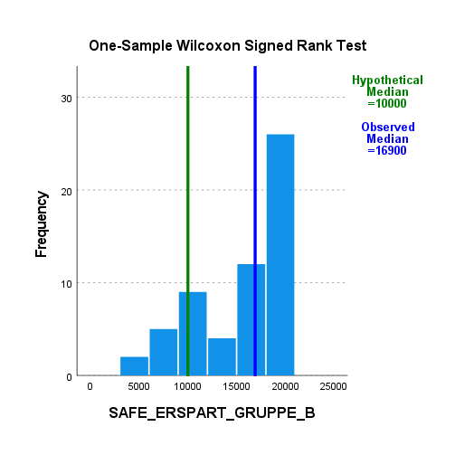
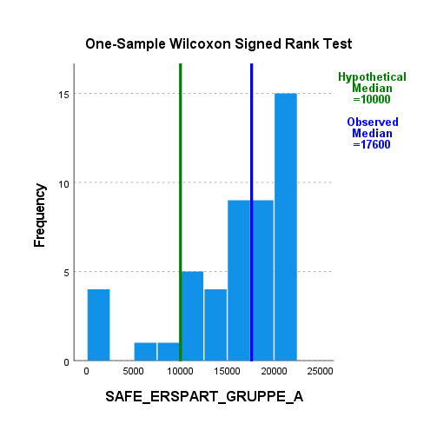
Hypothese 1a: Ein Lotteriegewinn wird eher in eine riskante Investitionsalternative als in eine sichere Investitionsalternative investiert.

 | Erklärung: ein Ein-Stichproben Wilcoxon Vorzeichentest, da die Daten nicht normalverteilt ist
 | Es wird getestet ob sich die Investition von 50% unterscheidet (was in der Hypothese mit eher bezeichnet wird)

 |  | Gruppe A | Gruppe B

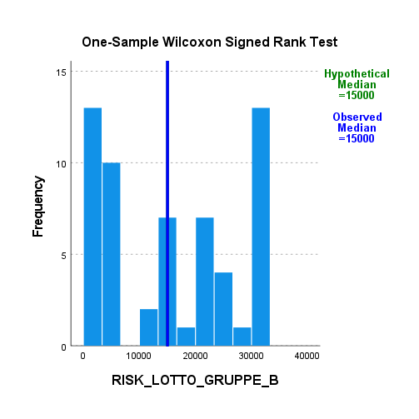
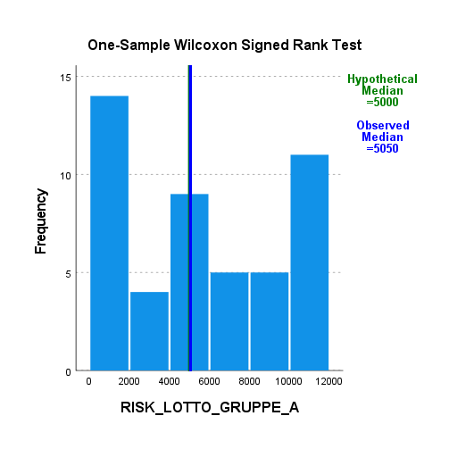

Hypothese 1b: Eine Erbschaft der Eltern wird eher in eine sichere Investitionsalternative investiert als in eine riskante Investitionsalternative.

 |  | Gruppe A |  | Gruppe B

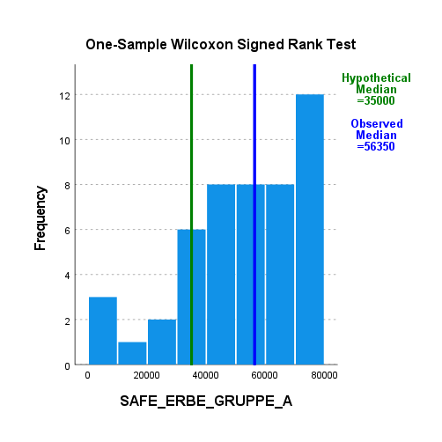
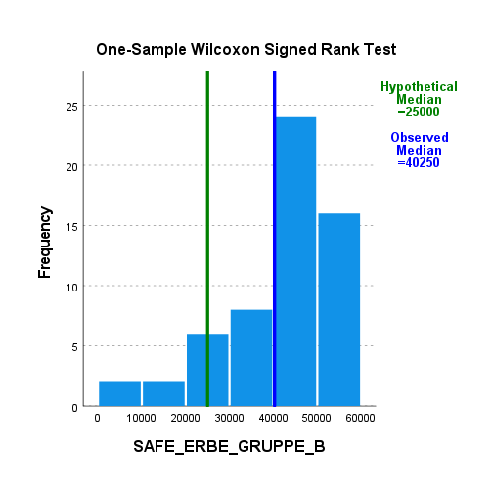

Hypothese 1c: Ersparnisse aus erarbeitetem Geld werden eher in eine sichere Investitionsalternative als in eine riskante Investitionsalternative investiert.

 |  | Gruppe A |  | Gruppe B

Hypothese 3
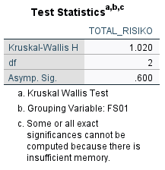
Hypothese 3: Es gibt einen Unterschied zwischen den Gruppen in Hinsicht auf die Investition in die riskante Alternative.

 | Ursprünglich wollte ich eine ANOVA berechnen um Mittelwertunterschiede ausfindig zu machen
 | Da die Daten nicht normalverteilt sind habe ich einen Kruskal-Wallis Test angewendet
 | Ergebnis: Es gibt keine Mittelwertunterschiede, deswegen wurden keine Folgetests angewendet

